Задание 2
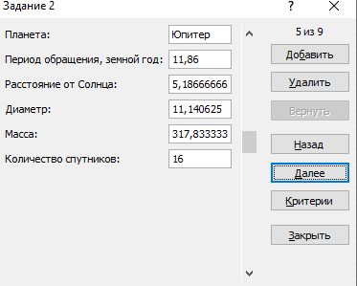
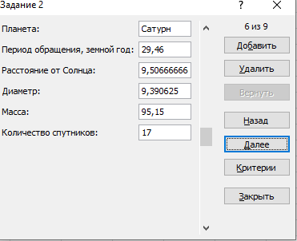
Планета | Период обращения, земной год | Расстояние от Солнца | Диаметр | Масса | Количество спутников
Меркурий | 0.241 | 0.38666666667 | 0.3828125 | 0.053333333333 | 0
Венера | 0.615 | 0.72 | 0.9453125 | 0.81 | 0
Земля | 1 | 1 | 1 | 1 | 1
Марс | 1.881 | 1.92 | 0.53125 | 0.10166666667 | 2
Юпитер | 11.86 | 5.1866666667 | 11.140625 | 317.83333333 | 16
Сатурн | 29.46 | 9.5066666667 | 9.390625 | 95.15 | 17
Уран | 84.01 | 19.126666667 | 3.828125 | 14.54 | 14
Нептун | 164.8 | 29.973333333 | 3.921875 | 17.233333333 | 2
Плутон | 247.7 | 39.333333333 | 0.21875 | 0.016666666667 | 1

